Sheet1
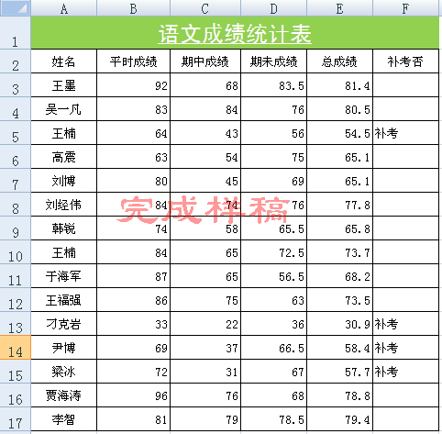
语文成绩统计表
姓名 | 平时成绩 | 期中成绩 | 期未成绩 | 总成绩 | 补考否
王墨 | 92 | 68 | 83.5
吴一凡 | 83 | 84 | 76
王楠 | 64 | 43 | 56
高震 | 63 | 54 | 75
刘博 | 80 | 45 | 69
刘经伟 | 84 | 74 | 76
韩锐 | 74 | 58 | 65.5
王楠 | 84 | 65 | 72.5
张海强 | 78 | 85 | 45
于海军 | 87 | 65 | 56.5
王福强 | 86 | 75 | 63
刁克岩 | 33 | 22 | 36
尹博 | 69 | 37 | 66.5
梁冰 | 72 | 31 | 67
贾海涛 | 96 | 76 | 68
李智 | 81 | 79 | 78.5

操作要求
(1)合并及居中（A1：F1）单元格区域，该标题文字的字体设为“黑体、18号、白色、下划线”。(3’)
(2)设置标题行的底色为浅绿色（颜色与样稿相近即可）。(1’)
(3)删除第11行（“王楠”下面的那条空行）。(1')
(4)设置A1：F17单元格的垂直对齐方式 为“居中”。(1')
(5)用公式计算出所有学生的“总成绩”。（3‘）
（总成绩=平时成绩*0.3+期中成绩*0.3+期未成绩*0.4）
(6)用IF函数判断是否补考，即某学生的“总成绩<60”则在“补考否”列自动填上“补考”文字。（3‘）

